エビデンス
JavaMessageServiceのエビデンス
 | アプリケーション間の通信手段の一つであるメッセージキューであるJMSを使用する。
 | 今回メッセージキューとして使用するのはActiveMQである。
 | サンプルのプログラムとしてQueで動くプログラムとPubSubで動くプログラムを利用してその挙動を調査する。

 | 方式 |  | プログラムの確認
 | Queue（Point To Point) |  | １対１
 | Topic(Publisher-Subscriber) |  | １対多

 | まず最初にActiveMQの起動を行う。
 | 図１ | コマンドプロンプトにてactivemq startと入力してActiveMQを起動する。
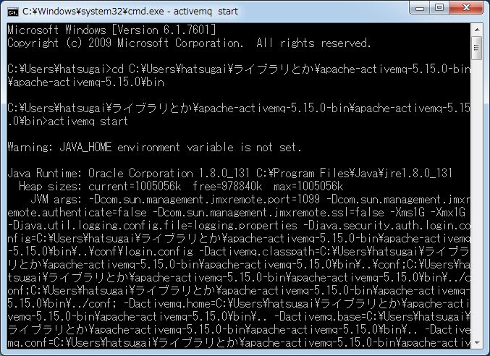

ActiveMQを実行する

<Queue>
 | 図２ | MｑTestQueRecvを起動した後のコンソール画面
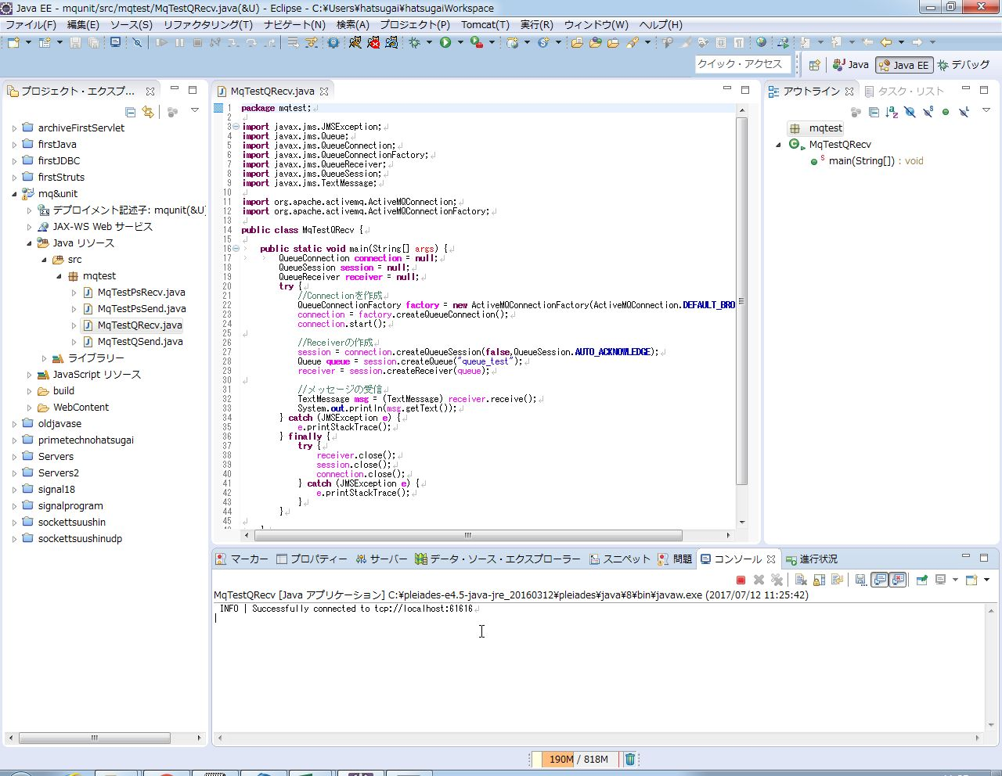

メッセージキューにアクセスできたことが表示されている

 | メッセージキューに受信側のプログラムがアクセスしている。

 | 図３ | ActiveMQの管理画面。
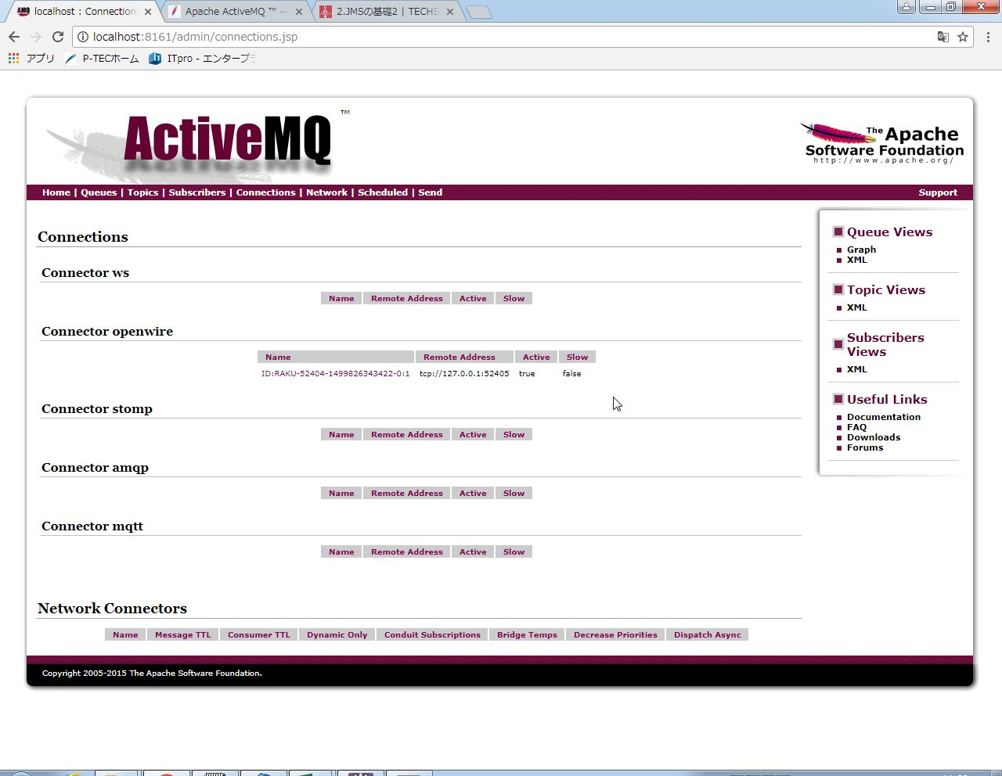

アクセスできていることが確認できる。

 | 図４ | MqTestPsSend（送信側）を起動させた後のコンソール画面
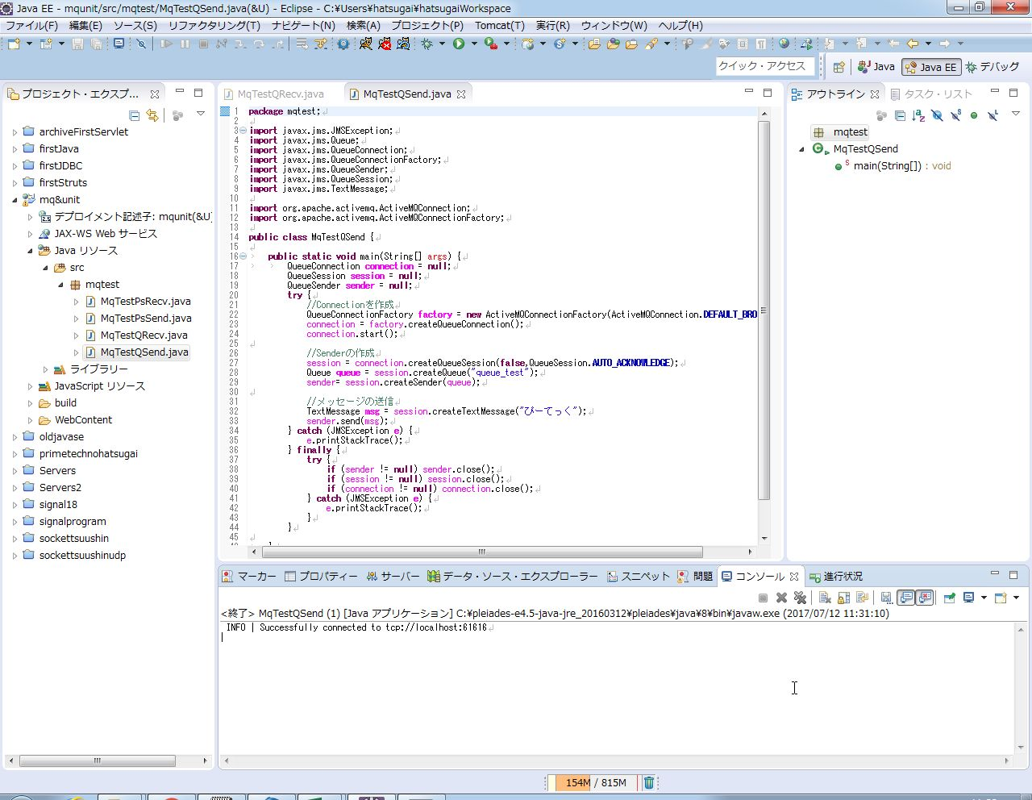

メッセージキューにアクセスできたことが表示されている。

 | 図５ | MqTestQSendを起動した後のMqTestQRecvのコンソール画面


メッセージを受け取ったことが確認できた。

 | 図６ | MqTestQSendを起動した後の管理画面
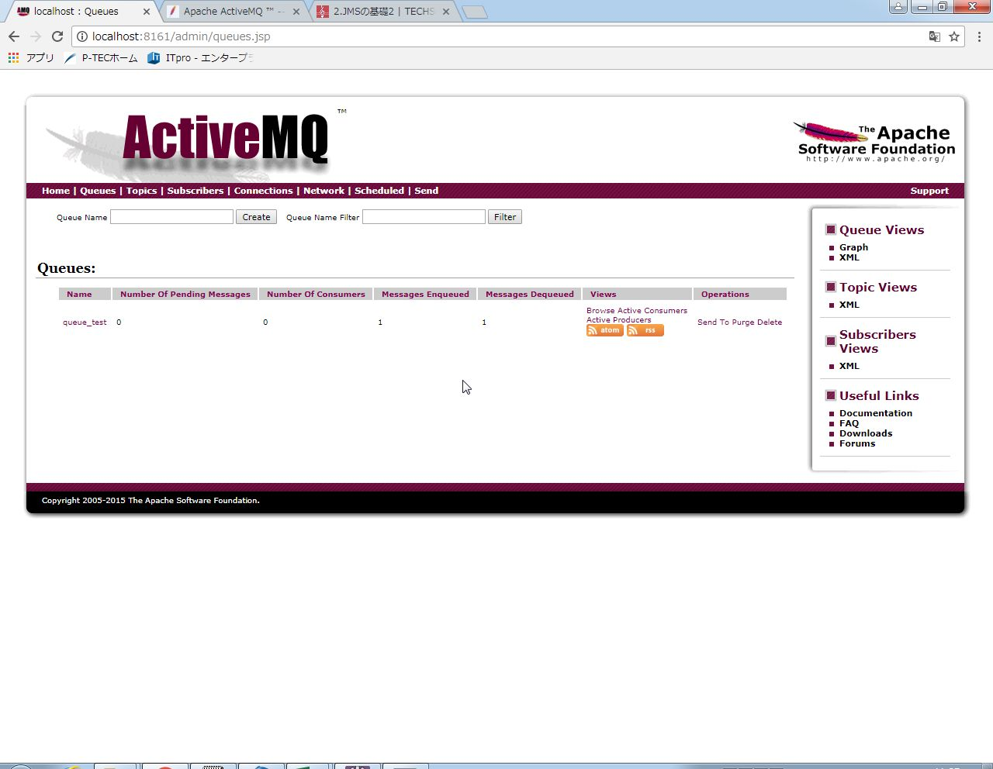

メッセージを受け取ったことが確認できた。

 | 以上によりQueueを使ったときの挙動が確認できた。

＜Topic＞
 | 図７ | MqTestPsRecv（受信用のプログラム）を起動した直後の画面
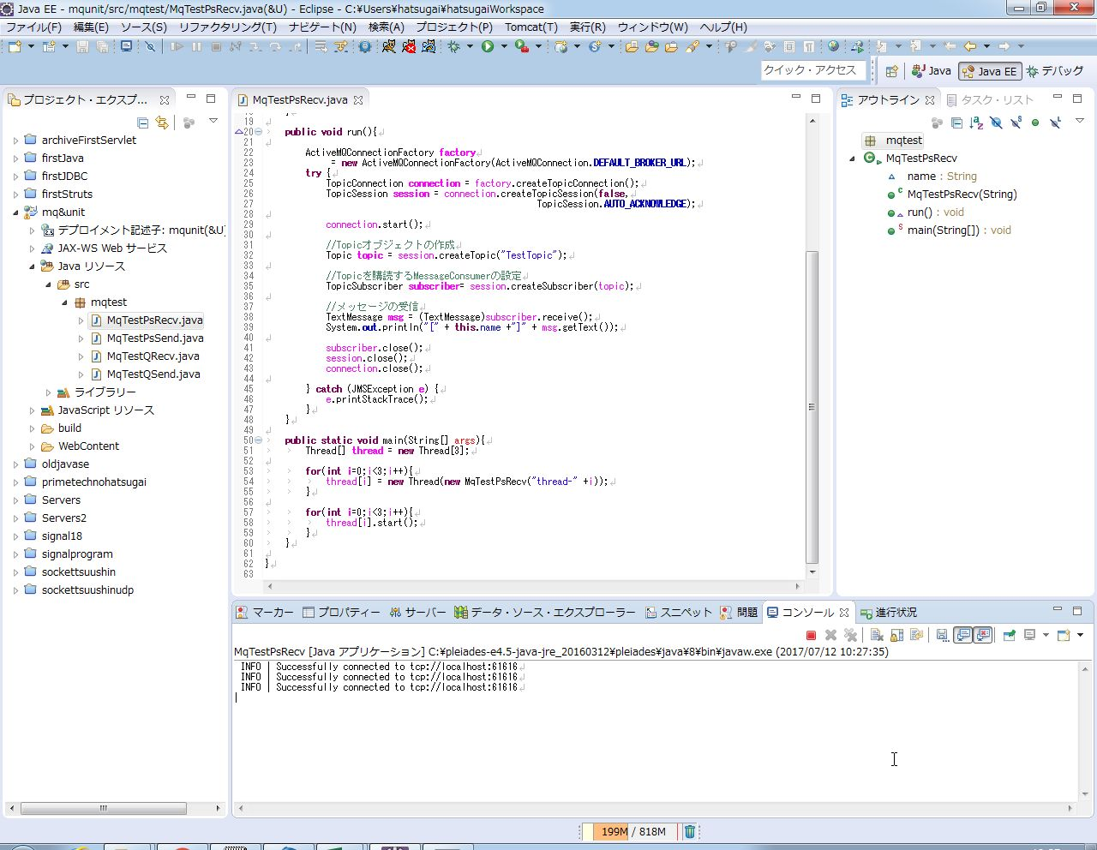

メッセージキューにアクセスできたことが表示されている

 | メッセージキューには３つの受信プログラムのスレッドがアクセスしている。

 | 図８ | ActiveMQの管理画面。
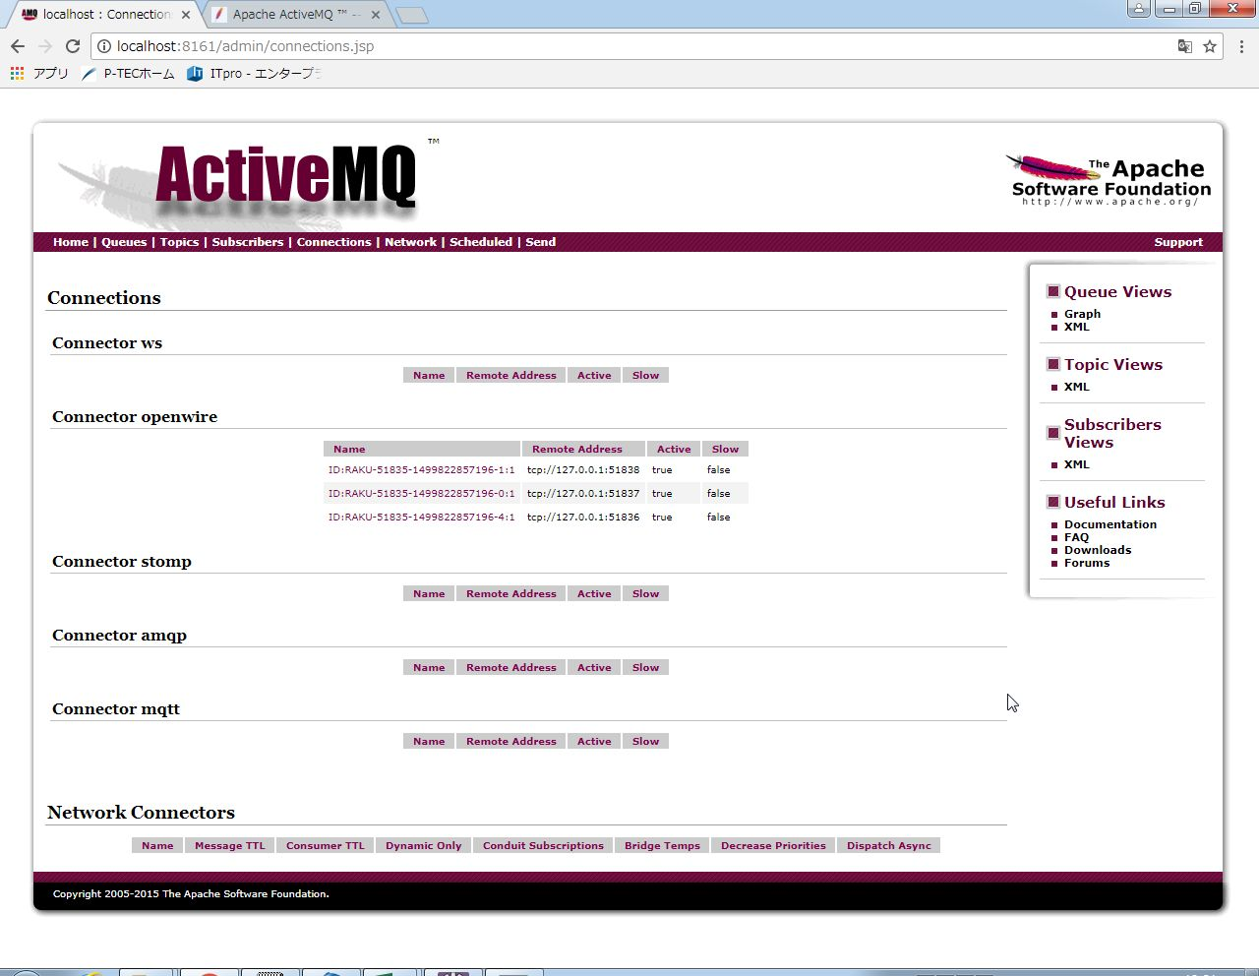

アクセスできていることが確認できる。

 | 図９ | MqTestPsSend（送信側）を起動させた後のコンソール画面
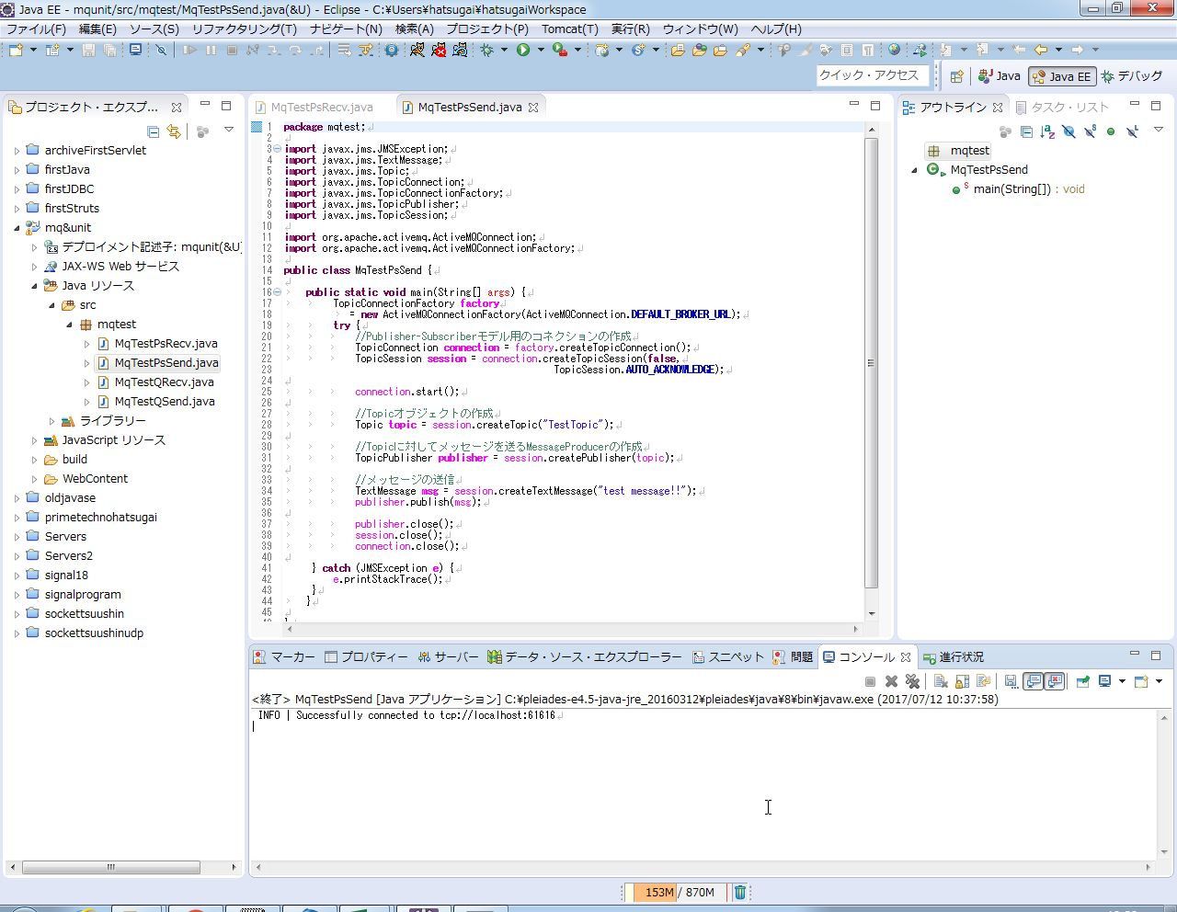

メッセージキューにアクセスできたことが表示されている。

 | MqTestPsSendがメッセージキューに送ったメッセージは１つだけである。

 | 図１０ | MqTestPsSendを起動した後のMqTestPsRecvのコンソール画面
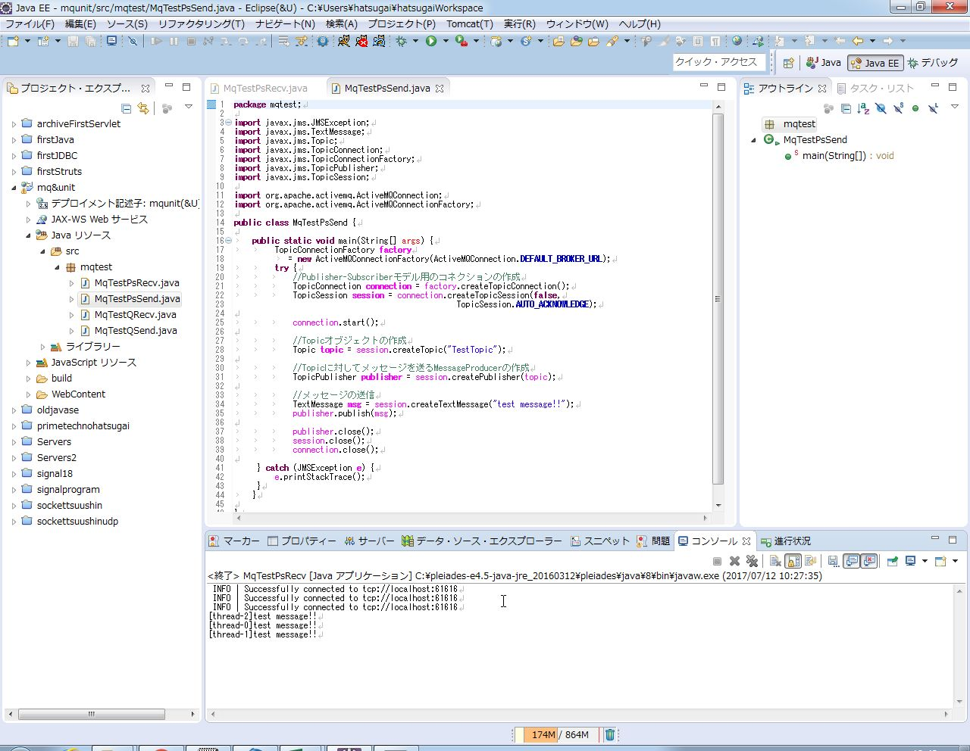

メッセージを受け取ったことが確認できた。

 | ３つのプロセスがそれぞれメッセージを受け取った様子がコンソール上に表示されている。

 | 図１１ | MqTestPsSendを起動した後の管理画面
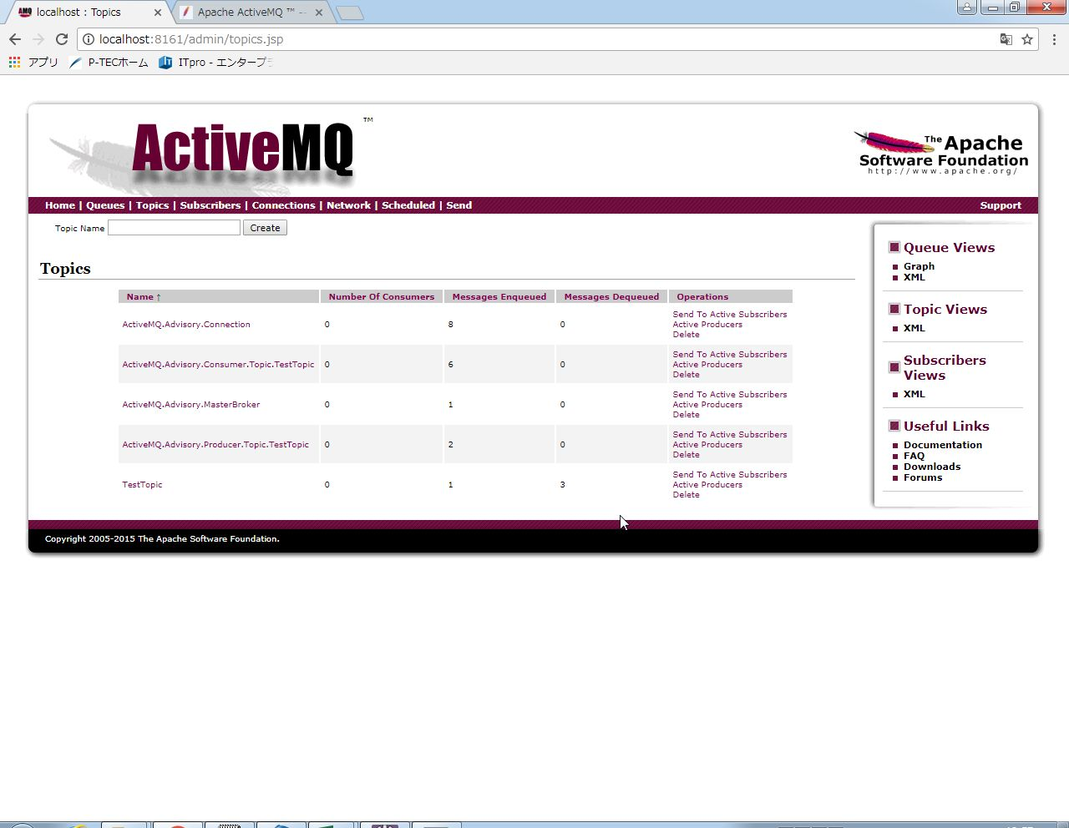

３つのプロセスがメッセージを受け取っていたことが確認できる

 | 以上より、JMSのTopicを使用した際の挙動を確認できた。
 | Topicでは、受信側が複数いても同一のメッセージを取得するようになっていることが分かった。

 | 以上より、JMSのQueueとTopicの挙動を確認できた。

プログラムソース
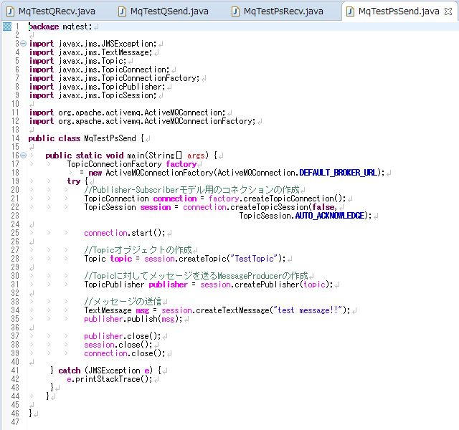
プログラムソース
MqTestQRecv.java
 | Queueを使ったテストプログラム。キューからメッセージを受け取る。
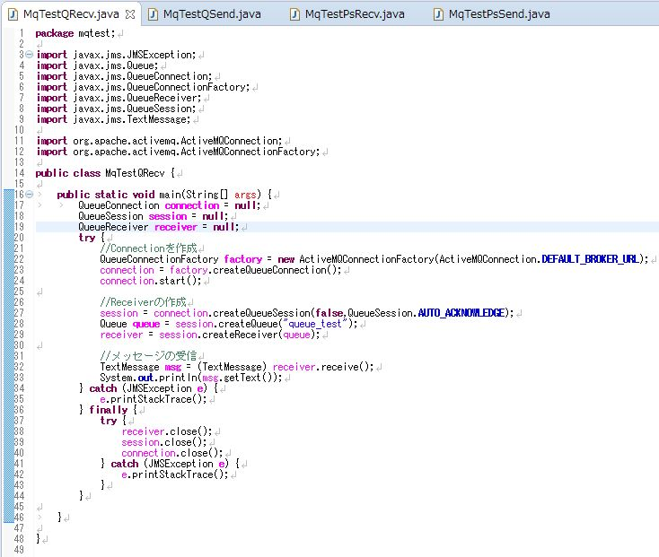

MqTestQSend.java
 | Queueを使ったテストプログラム。メッセージをキューに送信する。
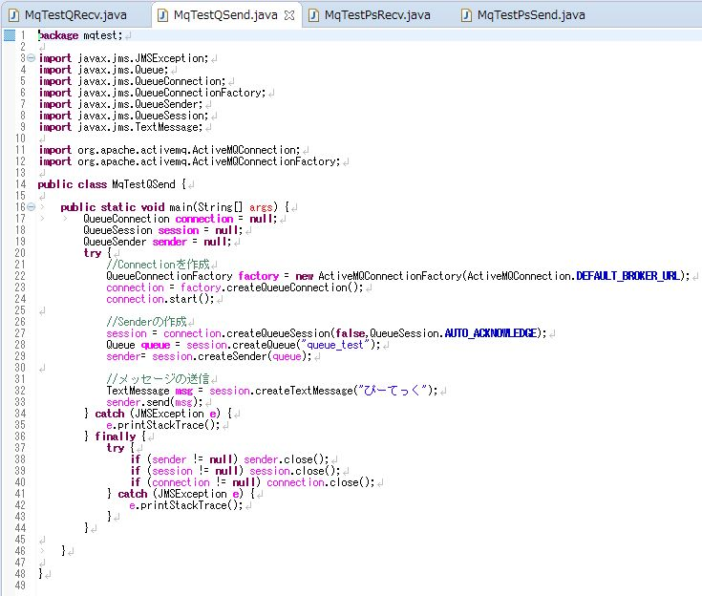

MqTestPsRecv.java
 | Topicを使ったテストプログラム。Topicからメッセージを受け取る。
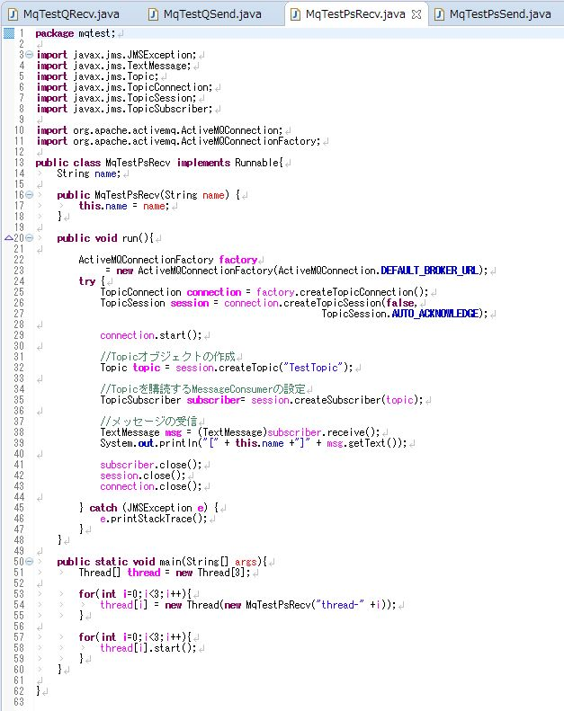

 |  | ←多数の受信者を再現するため
 |  | スレッドを使用

MqTestPsSend.java
 | Topicを使ったテストプログラム。Topicにメッセージを送る。

